1
 |  |  |  |  |  |  |  |  |  |  |  |  |  | Versión: 03
 |  |  |  |  |  |  |  |  |  |  |  |  |  | Código: GFPI-F-147
Proceso Gestión de Formación Profesional Integral
Formato Bitácora seguimiento Etapa productiva
REGIONAL Santander
Centro Agroturistico
BITÁCORA DE SEGUIMIENTO ETAPA PRODUCTIVA

Nombre de la empresa donde está realizando la etapa productiva |  |  |  |  |  | NIT |  | BITACORA N° |  |  | Período
AGROPECUARIA NUEVA DEL ORIENTE SAS |  |  |  |  |  | 900.446.865-3 |  | 5 |  |  | 17/02/2025 al 03/03/2025

Nombre del jefe inmediato/Responsable |  |  |  |  | Teléfono de contacto |  |  |  | Correo electrónico
3177294629 |  |  |  |  | 3177294629 |  |  |  | frchacon@sena.edu.co

Seleccione con una "X" el tipo de modalidad de etapa productiva
CONTRATO DE APRENDIZAJE | x | VÍNCULO LABORAL O CONTRACTUAL | PROYECTO PRODUCTIVO |  | APOYO A UNA UNIDAD PRODUCTIVA FAMILIAR |  | APOYO A INSTITUCIÓN ESTATAL NACIONAL,TERRITORIAL, O A UNA ONG, O A ENTIDAD SIN ANIMO DE LUCRO |  |  | MONITORIA |  |  | PASANTIA

Nombre del aprendiz |  |  |  | Documento Id. |  |  | Teléfono de contacto |  |  |  | Correo electrónico institucional
johan sebastian blanco cataño |  |  |  | 1096800316 |  |  | 3219713759 |  |  |  | jsblanco61@misena.edu.co

Número de ficha |  |  |  |  | Programa de formación
2557356 |  |  |  |  | Analisi y Desarrollo de software

DESCRIPCIÓN DE LA ACTIVIDAD (Ingrese cuantas filas sean necesarias) |  |  |  |  | FECHA INICIO | FECHA FIN | EVIDENCIA DE CUMPLIMIENTO |  |  |  |  | OBSERVACIONES, INASISTENCIAS Y/O DIFICULTADES PRESENTADAS
Este día me centré exclusivamente en el menú para móviles. En la mañana intenté agregar más cosas, como hacer que su movimiento siguiera al dedo del usuario, pero al ver que esto podría traer problemas de rendimiento, opté por dejarlo lo más simple posible (me refiero a la lógica de gestos, no a su apariencia). El resto del día lo dediqué a optimizarlo al máximo, renombrando variables y reorganizando el código para que sea lo más legible e intuitivo posible para futuros desarrolladores. Me gustó cómo quedó, definitivamente lo guardaré para futuros proyectos. Después de esto, hice algunos cambios para que funcionara en cualquier tamaño. La animación de salida ahora funcionará para cualquier diseño de menú. |  |  |  |  | 2025-02-17 | 2025-02-18 | 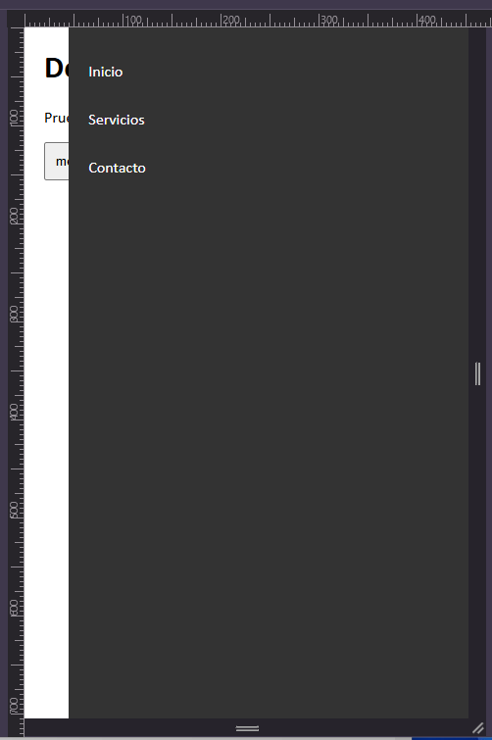 |  |  |  |  | Perdí la mitad del día al descartar la idea de la mañana, pero es por el bien del proyecto. Es importante saber cuándo menos es más, aunque eso signifique eliminar progreso. Para que fuera compatible con cualquier ancho, tuve que invertir la lógica de abrir/cerrar, pero al final creo que no quedó confuso, que es lo importante.
 |  |  |  |  |  |  | 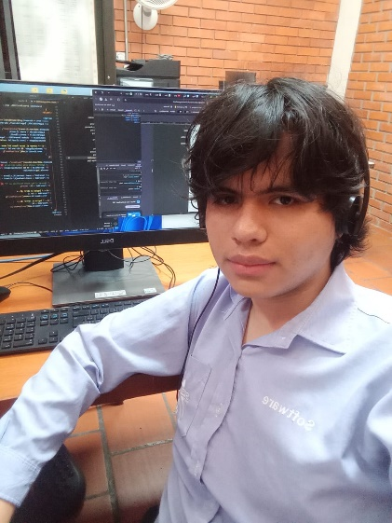
Cambié la forma de implementar el código JS en la página. Originalmente, en la imagen #1 se ve que el código se escribía directamente, lo que provocaba errores al usar caracteres como &, > y otros símbolos extraños. Busqué una solución a esto con <![CDATA[ que hace que el XML deje de reconocer estos símbolos. En la imagen #2 no me gustaba cómo se veía, así que agregué una extensión a la documentación para facilitar la lectura en la imagen #3. Esto dio mejor lectura al código y redujo los errores. También hice lo mismo con el CSS del documento. Ya para el final del día, por fin implementé el menú desplegable, aunque aún hay que pulirlo más. Además, debo cambiar la forma en la que la página se organiza en dispositivos móviles. |  |  |  |  | 2025-02-18 | 2025-02-19 | 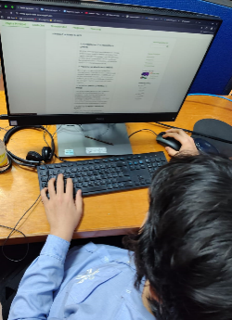 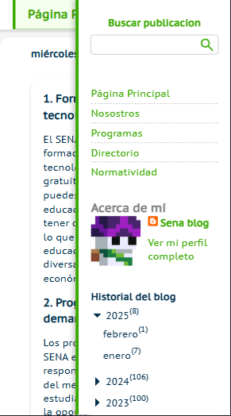 |  |  |  |  | lo que mas me tomo tiempo implementar fue la nueva forma de incrustar scrips y css eso me tomo todo el dia, aun que mientras lo asi me tome tiempo para optimizar mas cosas

Hoy quería centrarme en terminar de acomodar las cosas que quedaron mal ayer. Básicamente, ya no queda el espacio en blanco que dejaba el menú en móviles. Reorganicé la forma en que se acomoda el main para eso de nuevo, pero aún no me convence, ya que el código quedó muy raro y confuso. Le agregué scroll al menú en móviles, hice que la flecha se fijara al bajar y que al presionarla te llevara hacia arriba, como en WhatsApp. También terminé el botón de compartir que tenía pendiente. |  |  |  |  | 2025-02-19 | 2025-02-20 |  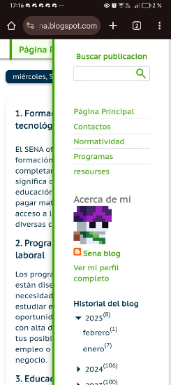 |  |  |  |  | Hoy fue un día muy estresante, ya que hubo muchos errores. Además de eso, opté por eliminar algunas funciones que ya había programado para volver a hacerlas. Siento que cada vez hago más esto último, y me da miedo llegar a un punto en el que no pueda avanzar. Me esforzaré por crear un código mejor y más escalable.

hise una animacion de maquina de escribir en la superior del block, los mensajes son atravez de divs y puedes agregar cuantos quieras y los recorrera en orden, esto intentare que sea personalizable atravez de la interfaz de blogger, pero como le dedique mucho tiempo a eso decidi empezar con la implementacion de las redes sociales despaso arregle el problema de scroll que tenia el menu ya que cuando era muy pequeño sus componentes se atrabezaban entre si, el codigo de la redes sociales parece igual al los links de arriba pero enrealidad la pude llegar a resumir a la mitad de codigo que la primera, esto por que ya entendi como se llaman entre si los bloques y simplemente tube que ir subiendo poco a poco viendo que llamaba aque cosa hasta que logre hacer que todo el bloque sea uno solo y no varios no me alcanzo el tiempo para ponerle los iconos |  |  |  |  | 2025-02-20 | 2025-02-21 |  |  |  |  |  | supongo que fue el texto animado, me tomo demaciado, desde la idea que tenia, implementarlo en una sola palabra, acomodarlo en el blog y luego intentar hacerlo con un numero ilimitado de mensajes pero me gusto como quedo el codigo, bien comentado y fasil de entender pero si esto es lo que mas me costo hoy

Di compatibilidad para agregar inserciones de YouTube y TikTok, pero este último consume demasiados recursos en los celulares. En una PC funciona muy bien, pero tendré que anotar que, preferiblemente, no inserten videos de TikTok. Agregué redes sociales, además de que estas pueden modificarse desde la interfaz de Blogger. Siguiendo esa misma lógica, apliqué lo mismo a los textos animados: se pueden agregar cuantos se quieran, además de tener un orden totalmente reorganizable. |  |  |  |  | 2025-02-21 | 2025-02-22 | 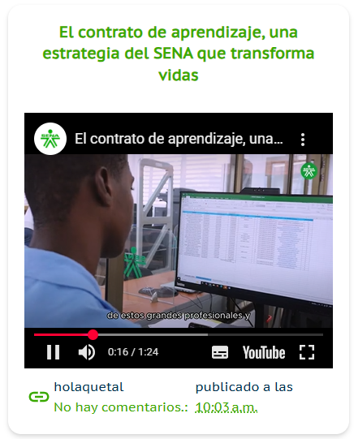 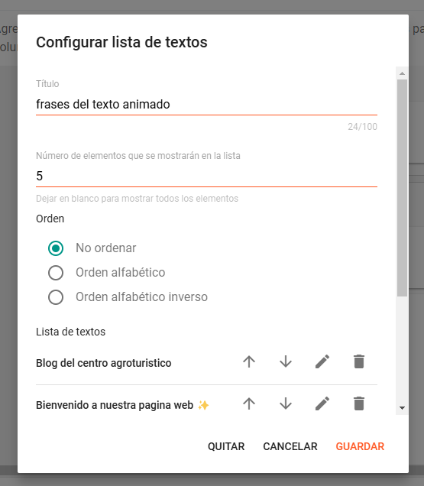 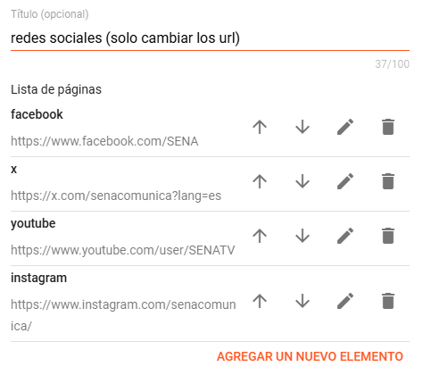 |  |  |  |  | Los íconos de las redes sociales no son imágenes; están en formato SVG directamente insertados en el código. De esta forma, aparecen instantáneamente al cargar la página y ayudan a la optimización al no ser imágenes. Me costó demasiado encontrar estos íconos, además de modificar su padding para que todos quedaran iguales, pero estoy bastante contento con el resultado.

le agrege animaciones a las redes sociales cuando pasas el cursor por encima, tambien un efecto de ola que hacen para ser mas llamativas la animacion del texto superior no comienza hasta que el documento carga por completo, asi esta no seve lageada ya que al principio de tantas cosas las animacion se trababa volve a crear el sistema que determina si un post debe ocupar toda la fila, si la pantallamide menos de 900px no se ejecutara por ende los dispositivos moviles no tendran que prosesarlo, ahora no solo eso si no que detecta si la pantalla de vuelve mas grande, y si llega ah un punto se ejecuta y la funcion se borra ya que no es nesesaria mas acomodo en otra parte el codigo del post ya que vi que se ejecutava una vez por cada post que se pintaba ( 15 veces) |  |  |  |  | 2025-02-24 | 2025-02-25 |  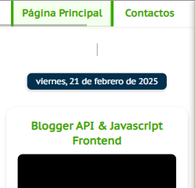 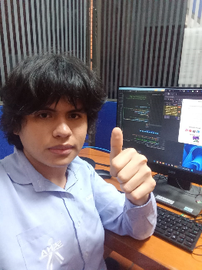 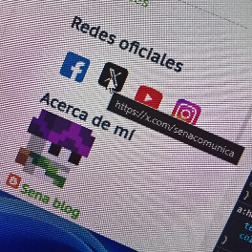 |  |  |  |  | tuve cambiar la forma como se ocultaba el texto animado para hacer que se viera el puntero aun que la animacion no haya empezado, TODO lo que tuve que ver con acomodar los post según el tamaño llevo un arduo trabajo para intentar encontrar las forma menos exigente para el sistema de hacerlo

empezando el dia me dispuse a ver la forma en la que las imágenes se muestran ya que las forma en la que se amplian es muy poco eficiente, estaba biendo la posibilibilidad de abrirlas abriendo su archivo original en una nueva pestaña pero esta forma hacia que la pagina se recargara al volver leyendo informacion sobre blogger vi la forma de desabilitar los scripts y css por defecto lo que me permitiria no tener que descargar cosas inesesaria y tener total libertad de crear una forma de amplear las imagenes totalmente desde 0 pero esto ya iva a tomar mucho tiempo asi que solo le agrege un poco mas de compatibilidad al sistema de presentacion de imagenes existente luego la tarea principal de hoy fue crear un sistema de descarga |  |  |  |  | 2025-02-25 | 2025-02-26 | 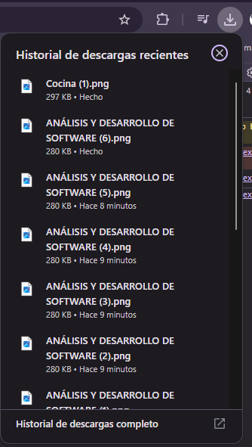  |  |  |  |  | las imágenes al provenir de un servidor diferente al que reside la pagina hacia que el naveganor me prohiviera hacerlo directamente (esto me complico mucho) pero lo peor fue intentar hayar la forma de agregar el boton por cada imagen del post. Queria hacerlos atravez del html para que sea mas optimizdo pero desafortunadamente seme hiso imposible por como funciona blogger asi que me rendi y tuve que agregar los botones artificialmente atravez de js

acomode los botones de descarga para que tuviera una mejor presentacion estuve revisando un buen rato el codigo de descarga de los botones pero no fui capas de encontrar una forma para que fueran mas rapidos, aun que tienen un velocidad aceptable cree un sistema de notificaciones globales y asi poderlas usar en cualquier parate del proyecto, ademas para probarlas las integre al sistema de descarga de imagenes como extra organise los marcadores de una mejor forma, ahora se llaman marker, y son mas pequeños |  |  |  |  | 2025-02-26 | 2025-02-27 |  |  |  |  |  | sin mayores complicaciones, como dije antes lo unico fue lo de la forma de descargar imágenes que no lo pude mejorar

mejore las funciones para notificaciones, ahora el titulo el personalizable ademas de tener 3 tipos distintos info, positibe y negative cada una con su respectivo color me puse un buen rato a buscar denuevo alguna forma para descargar las imágenes mas rapido pero no puede agrege las vistas que ah tenido el blog agrege una visualizacion de las ultimas publicaciones de x del cena cambie los tamaños de el menu lateral y contenedor principal, son un poco mas grandes y con mejores margenes |  |  |  |  | 2025-02-27 | 2025-02-28 |  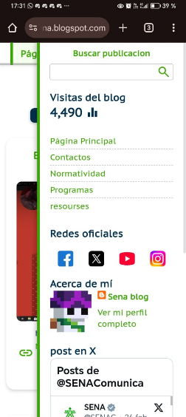 |  |  |  |  | falle al intentar optimizar la imagenn

cree un carusel de imágenes, es compatible para deslizrlo en moviles, ademas de que lo incorpore a la pagina ala vercion de movil, pero no tuve tiempo para agregar lo botodes de adelantar y retroceder |  |  |  |  | 2025-02-28 | 29/02/2025 | 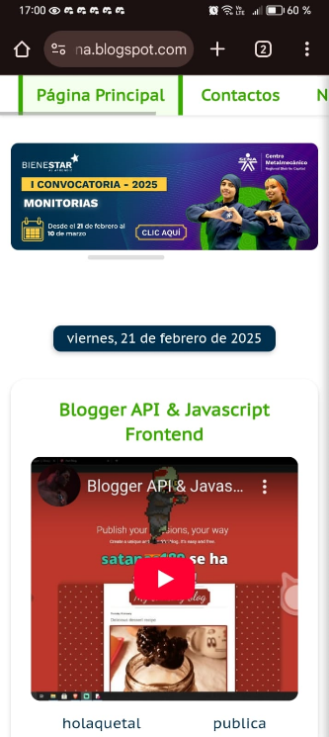 |  |  |  |  | fue un infierno, tenia 2 caminos el caruse con desbanecimiento pero sin se scroleable o este, y la verdad mordi mas de lo que podia masticar pero quedo mas oh menos sinseramente no me comvense las dimenciones de las imágenes de muestra

Aprendiz: recuerde diligenciar completamente el informe y entregarlo o subirlo al espacio asignado para este.

Johan sebastian blanco Cataño

Nombre del Aprendiz |  |  |  |  | Firma del aprendiz |  |  |  |  |  | Fecha entrega bitácora

Edgar Mauricio Campos Ribero

Nombre del Instructor de Seguimiento |  |  |  |  | Firma de instructor de seguimiento |  |  |  |  | Firma del jefe inmediato (Si es del caso)

Nota: LOS DATOS PROPORCIONADOS SERÁN TRATADOS DE ACUERDO CON LA POLÍTICA DE TRATAMIENTO DE DATOS PERSONALES DEL SENA Y A LA LEY 1581 DE 2012.

